関東発ロス向け (2026.08)
 |  | 2026年8月出港 関東発ロス向けスケジュール

LOS ANGELES向け |  |  |  |  | 更新日： | 2026-07-08
VESSEL | VOYAGE | CFS CUT |  | LOADING | DISCHARGE | ETA
 |  | TYO | YOK
ONE REASSURANCE | 256E | 2026-07-31 | 2026-07-30 | TOKYO 08/06-08/07 | LOS ANGELES 2026/08/19 | 2026-08-19
ONE MISSION | 089E | 2026-08-06 | 2026-08-05 | TOKYO 08/13-08/14 | LOS ANGELES 2026/08/26 | 2026-08-26
NO SERVICE
NAVIOS CYAN | 003E | 2026-08-21 | 2026-08-20 | TOKYO 08/27-08/28 | LOS ANGELES 2026/09/09 | 2026-09-09
MOL PROFICIENCY | 256E | 2026-08-28 | 2026-08-27 | TOKYO 09/03-09/04 | LOS ANGELES 2026/09/16 | 2026-09-16
貨物搬入場所【CFS】
◎東京
株式会社日新 東京ロジスティクスセンター 保税コード：1AW72 所在地：東京都江東区青海3-4-19 青海流通センター 1号棟 TEL: 03-3528-0581 FAX: 03-3528-0588
◎横浜 株式会社日新 南本牧物流センター 保税コード：2EW26 所在地：横浜市中区かもめ町9 TEL:045-623-7255 FAX:045-623-8650
【お願い】
・CFS受付時、内国貨物の搬入の場合、
貨物に貼ってあるシッピングマークが分かる書類を
送り状と一緒にご提示ください。
・D/Rに6桁のHTSUS CODEを必ずご記載下さい。
・1梱包2tを超える貨物は現地側で受託確認が必要となるため、
事前にBKG担当までご連絡下さい。

関東発ロス向け (2026.09)
 |  | 2026年9月出港 関東発ロス向けスケジュール

LOS ANGELES向け |  |  |  |  | 更新日： | 2026-08-06
VESSEL | VOYAGE | CFS CUT |  | LOADING | DISCHARGE | ETA
 |  | TYO | YOK
MOL PROFICIENCY | 256E | 2026-08-28 | 2026-08-27 | TOKYO 09/03-09/04 | LOS ANGELES 2026/09/16 | 2026-09-16
ONE MATRIX | 187E | 2026-09-04 | 2026-09-03 | TOKYO 09/10-09/11 | LOS ANGELES 2026/09/23 | 2026-09-23
ONE REASSURANCE | 257E | 2026-09-11 | 2026-09-10 | TOKYO 09/17-09/18 | LOS ANGELES 2026/09/30 | 2026-09-30
確定次第、BKG OPENいたします。
貨物搬入場所【CFS】
◎東京
株式会社日新 東京ロジスティクスセンター 保税コード：1AW72 所在地：東京都江東区青海3-4-19 青海流通センター 1号棟 TEL: 03-3528-0581 FAX: 03-3528-0588
◎横浜 株式会社日新 南本牧物流センター 保税コード：2EW26 所在地：横浜市中区かもめ町9 TEL:045-623-7255 FAX:045-623-8650
【お願い】
・CFS受付時、内国貨物の搬入の場合、
貨物に貼ってあるシッピングマークが分かる書類を
送り状と一緒にご提示ください。
・D/Rに6桁のHTSUS CODEを必ずご記載下さい。
・1梱包2tを超える貨物は現地側で受託確認が必要となるため、
事前にBKG担当までご連絡下さい。

ロサンゼルス混載経由全米CFS向け輸送サービス
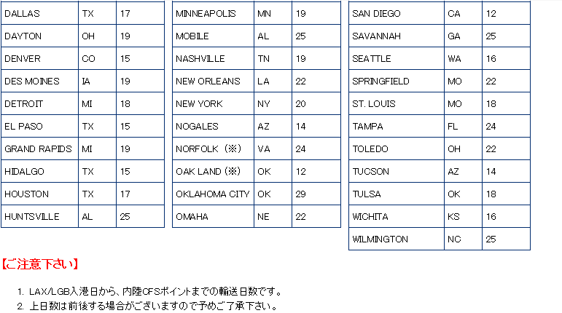
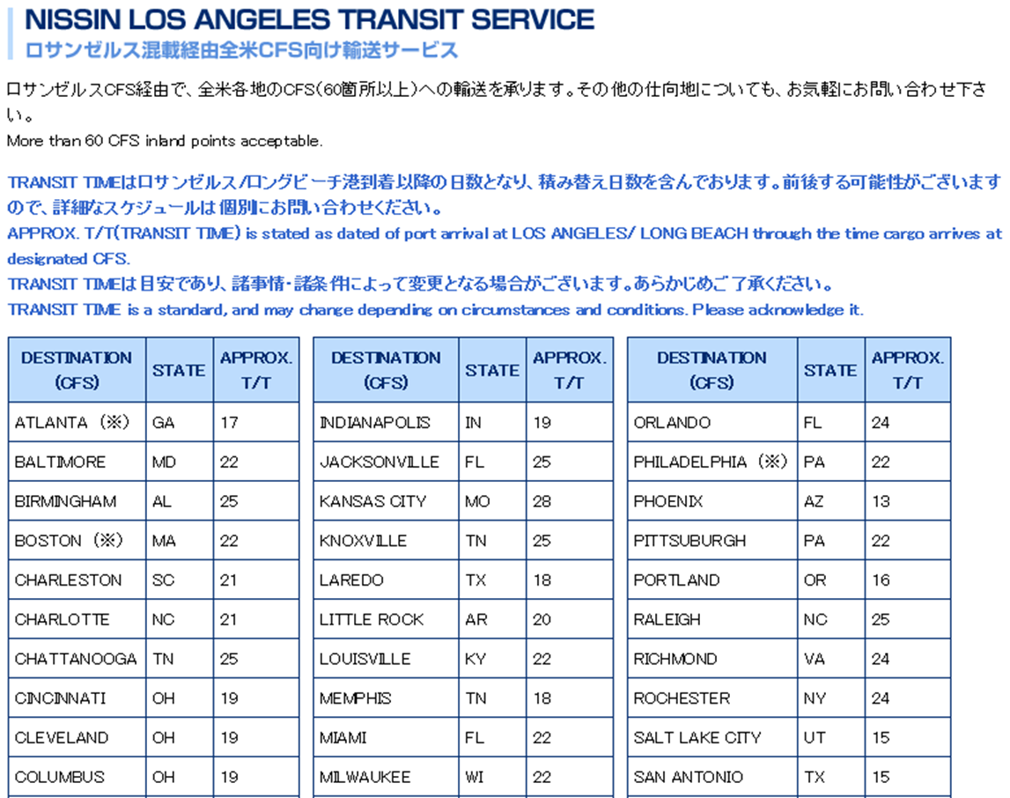

 |  |  |  |  |  | 2025-06-10

ONE HANGZHOU BAY | 059E | 2025-07-11 | 2025-07-10 | TOKYO 01/15-01/16 | LOS ANGELES 2026/01/28 | 2025-06-11
NYK ORION | 079E | 2025-07-18 | 2025-07-17 | TOKYO 01/22-01/23 | LOS ANGELES 2026/02/04 | 2025-06-18
ONE HAMBURG | 082E | 2025-07-25 | 2025-07-24 | TOKYO 01/29-01/30 | LOS ANGELES 2026/02/11
ONE HANGZHOU BAY | 059E | 2025-08-01 | 2025-07-31 | TOKYO 02/05-02/06 | LOS ANGELES 2026/02/18 | 2025-06-11
NYK ORION | 079E | 2025-08-08 | 2025-08-07 | TOKYO 08/14-08/15 | LOS ANGELES 2025/06/18 | 2025-06-18

